1.1.
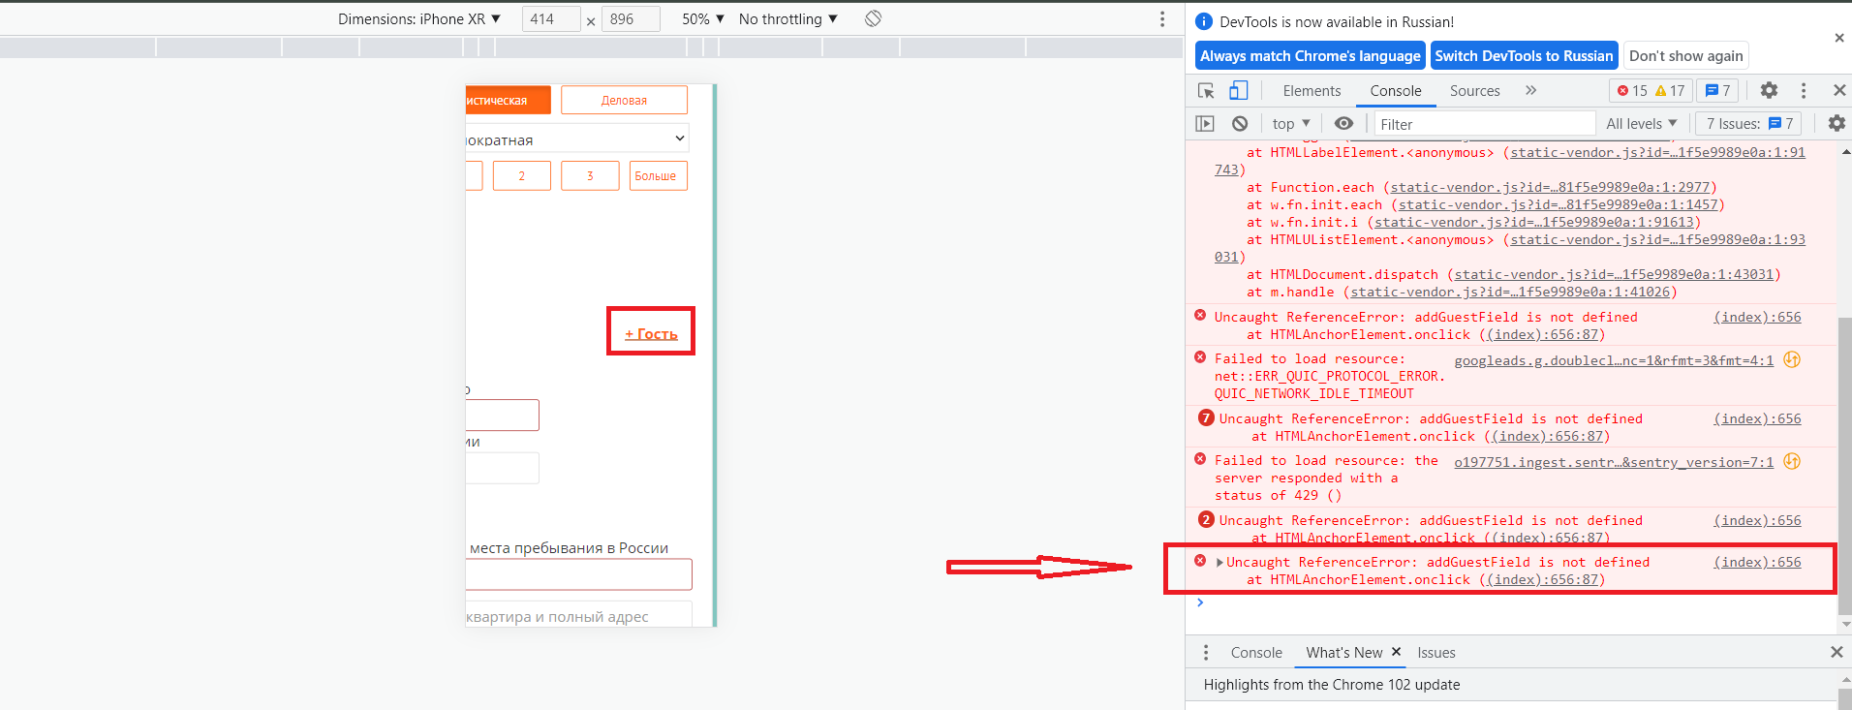
Описание: [Визовая поддержка][Визовое приглашение в Россию][Гость] кнопка не работает
Предусловия: Пользователь зарегистрирован ранее и авторизован(agapov.artem.qa@mail.ru/123456Qa), раздел "Визовое приглашение в Россию" открыт
ID BUG 1.1.

Автор | Серьезность | Приоритет | Дата
Агапов Артем | Critical | Ηigh | 2022-06-05
Шаги воспроизведения:
1. Нажать на кнопку "Гость"

Ожидаемый результат:
Кнопка "Гость" для добавления нового гостя и заполнения данных по нему работает исправно. При нажатии на нее появляются дополнительные веб-формы для заполнения данных по новому гостю.

Фактический результат:
Кнопка "Гость" для добавления нового гостя и заполнения данных по нему не работает. При нажатии на нее не появляются дополнительные веб-формы для заполнения данных по новому гостю.

Для локализации проблемы необходимо зайти в раздел Console в DevTools: Uncaught ReferenceError: addGuestField is not defined at HTMLAnchorElement.onclick ((index):656:87)
Артефакты:

1.2.
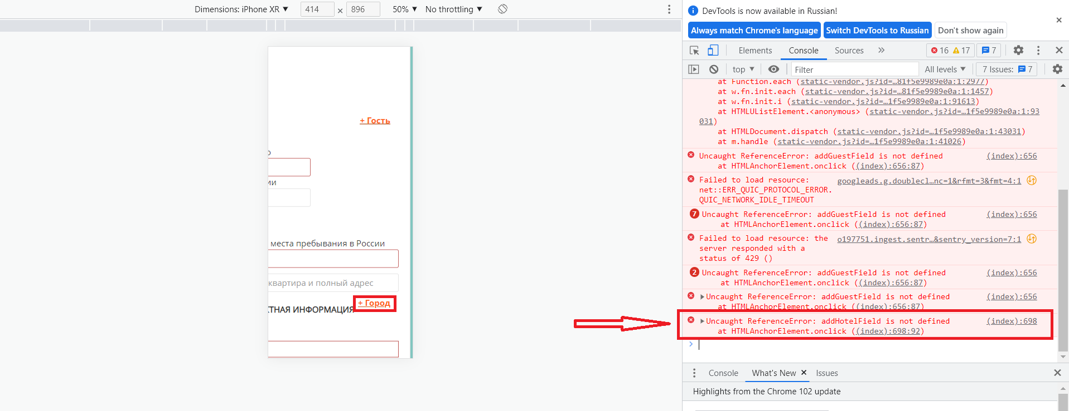
Описание: [Визовая поддержка][Визовое приглашение в Россию][Город] кнопка не работает
Предусловия: Пользователь зарегистрирован ранее и авторизован(agapov.artem.qa@mail.ru/123456Qa), раздел "Визовое приглашение в Россию" открыт
ID BUG 1.2.

Автор | Серьезность | Приоритет | Дата
Агапов Артем | Critical | Ηigh | 2022-06-05
Шаги воспроизведения:
1. Нажать на кнопку "Город"

Ожидаемый результат:
Кнопка "Город" для добавления нового города и заполнения данных по нему работает исправно. При нажатии на нее появляются дополнительные веб-формы для заполнения данных по новому городу.

Фактический результат:
Кнопка "Город" для добавления нового города и заполнения данных по нему не работает. При нажатии на нее не появляются дополнительные веб-формы для заполнения данных по новому городу.

Для локализации проблемы необходимо зайти в раздел Console в DevTools: Uncaught ReferenceError: addHotelField is not defined at HTMLAnchorElement.onclick ((index):698:92)
Артефакты:

1.3.
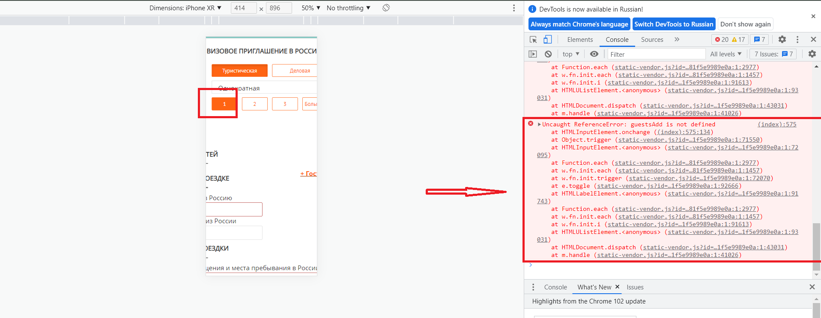
Описание: [Визовая поддержка][Визовое приглашение в Россию][Количество гостей][1] кнопка не работает
Предусловия: Пользователь зарегистрирован ранее и авторизован(agapov.artem.qa@mail.ru/123456Qa), раздел "Визовое приглашение в Россию" открыт
ID BUG 1.3.

Автор | Серьезность | Приоритет | Дата
Агапов Артем | Critical | Ηigh | 2022-06-05
Шаги воспроизведения:
1. Нажать на кнопку "1" расположенную в графе "Количество гостей"

Ожидаемый результат:
При нажатии на кнопку "1" появляется возможность заполнить данные по одному гостю, а также при нажатии на кнопку она выделяется оранжевым цветом.

Фактический результат:
При нажатии на кнопку "1" не появляется возможности заполнить данные по одному гостю, а также при нажатии на кнопку она выделяется оранжевым цветом.

Для локализации проблемы необходимо зайти в раздел Console в DevTools
Артефакты:

1.4.
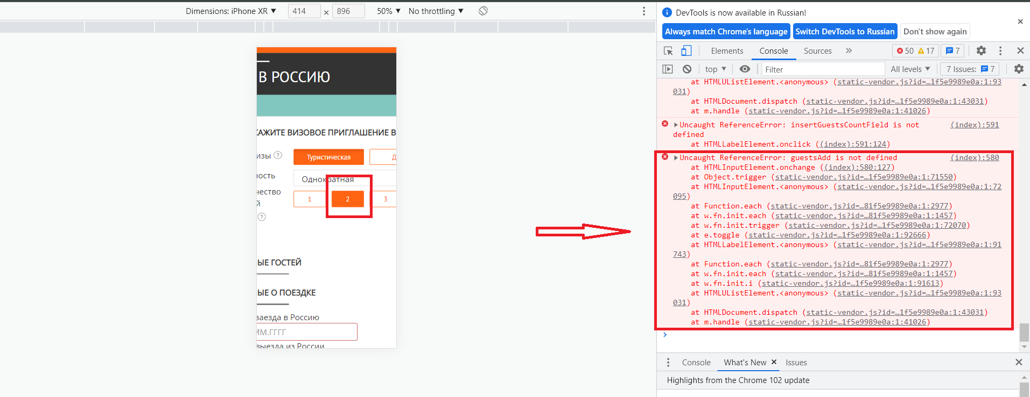
Описание: [Визовая поддержка][Визовое приглашение в Россию][Количество гостей][2] кнопка не работает
Предусловия: Пользователь зарегистрирован ранее и авторизован(agapov.artem.qa@mail.ru/123456Qa), раздел "Визовое приглашение в Россию" открыт
ID BUG 1.4.

Автор | Серьезность | Приоритет | Дата
Агапов Артем | Critical | Ηigh | 2022-06-05
Шаги воспроизведения:
1. Нажать на кнопку "2" расположенную в графе "Количество гостей"

Ожидаемый результат:
При нажатии на кнопку "2" появляется возможность заполнить данные по одному гостю, а также при нажатии на кнопку она выделяется оранжевым цветом.

Фактический результат:
При нажатии на кнопку "2" не появляется возможности заполнить данные по одному гостю, а также при нажатии на кнопку она выделяется оранжевым цветом.

Для локализации проблемы необходимо зайти в раздел Console в DevTools
Артефакты:

1.5.
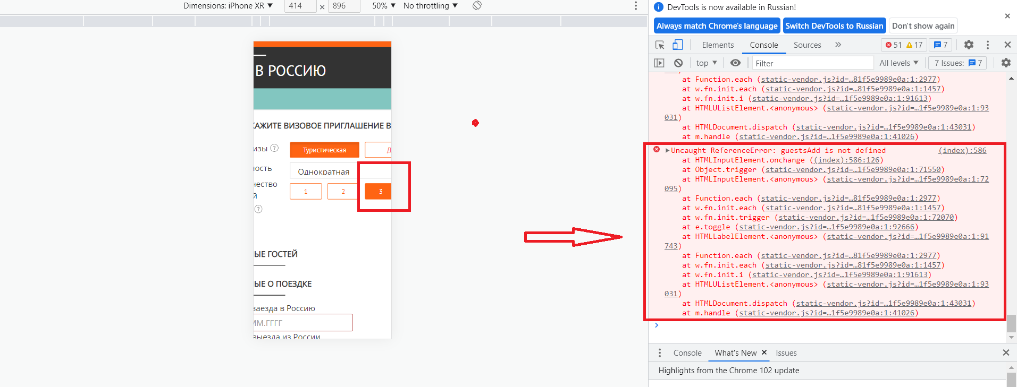
Описание: [Визовая поддержка][Визовое приглашение в Россию][Количество гостей][3] кнопка не работает
Предусловия: Пользователь зарегистрирован ранее и авторизован(agapov.artem.qa@mail.ru/123456Qa), раздел "Визовое приглашение в Россию" открыт
ID BUG 1.5.

Автор | Серьезность | Приоритет | Дата
Агапов Артем | Critical | Ηigh | 2022-06-05
Шаги воспроизведения:
1. Нажать на кнопку "3" расположенную в графе "Количество гостей"

Ожидаемый результат:
При нажатии на кнопку "3" появляется возможность заполнить данные по одному гостю, а также при нажатии на кнопку она выделяется оранжевым цветом.

Фактический результат:
При нажатии на кнопку "3" не появляется возможности заполнить данные по одному гостю, а также при нажатии на кнопку она выделяется оранжевым цветом.

Для локализации проблемы необходимо зайти в раздел Console в DevTools
Артефакты:

1.6.
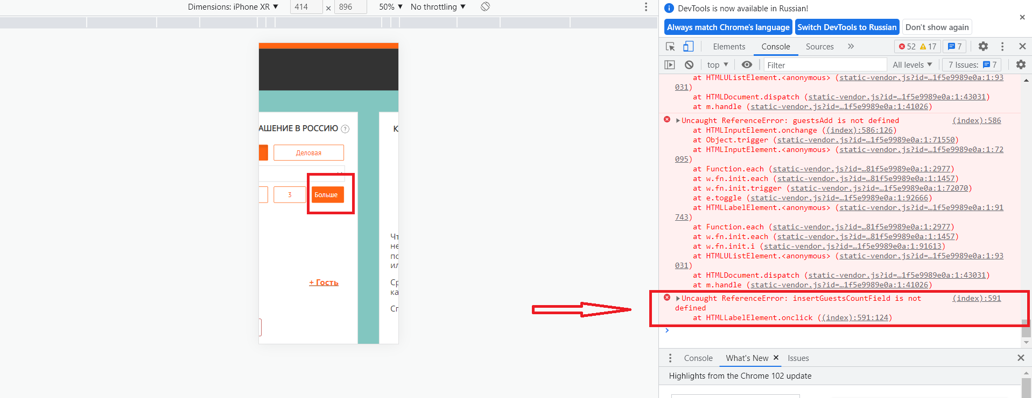
Описание: [Визовая поддержка][Визовое приглашение в Россию][Количество гостей][Больше] кнопка не работает
Предусловия: Пользователь зарегистрирован ранее и авторизован(agapov.artem.qa@mail.ru/123456Qa), раздел "Визовое приглашение в Россию" открыт
ID BUG 1.6.

Автор | Серьезность | Приоритет | Дата
Агапов Артем | Critical | Ηigh | 2022-06-05
Шаги воспроизведения:
1. Нажать на кнопку "Больше" расположенную в графе "Количество гостей"

Ожидаемый результат:
При нажатии на кнопку "Больше" появляется возможность заполнить данные по одному гостю, а также при нажатии на кнопку она выделяется оранжевым цветом. Если нажать на кнопку “Больше” - появляется поле для ввода. Куда можно ввести необходимое количество гостей (максимум - 20).

Фактический результат:
При нажатии на кнопку "Больше" не появляется возможности заполнить данные по одному гостю, а также при нажатии на кнопку она выделяется оранжевым цветом. Если нажать на кнопку “Больше” -не появляется поле для ввода. Куда можно ввести необходимое количество гостей (максимум - 20).

Для локализации проблемы необходимо зайти в раздел Console в DevTools
Артефакты:

1.7.
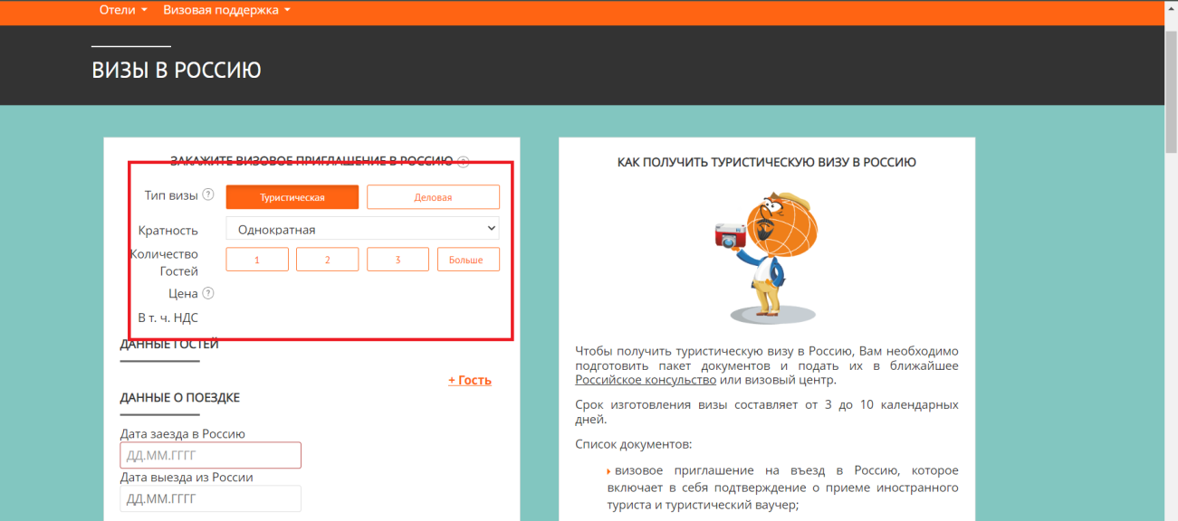
Описание: [Визовая поддержка][Визовое приглашение в Россию][Готовность через] нет возможности выбрать время за которое будет готово визовое приглашение
Предусловия: Пользователь зарегистрирован ранее и авторизован(agapov.artem.qa@mail.ru/123456Qa), раздел "Визовое приглашение в Россию" открыт
ID BUG 1.7.

Автор | Серьезность | Приоритет | Дата
Агапов Артем | Major | Normal | 2022-06-05
Шаги воспроизведения:
1. Просмотреть все наименования в верхней части страницы

Ожидаемый результат:
Есть возможность выбрать время за которое будет готово визовое приглашение.

Фактический результат:
Нет возможности выбрать время за которое будет готово выбрать визовое приглашение.

Артефакты:

1.8.
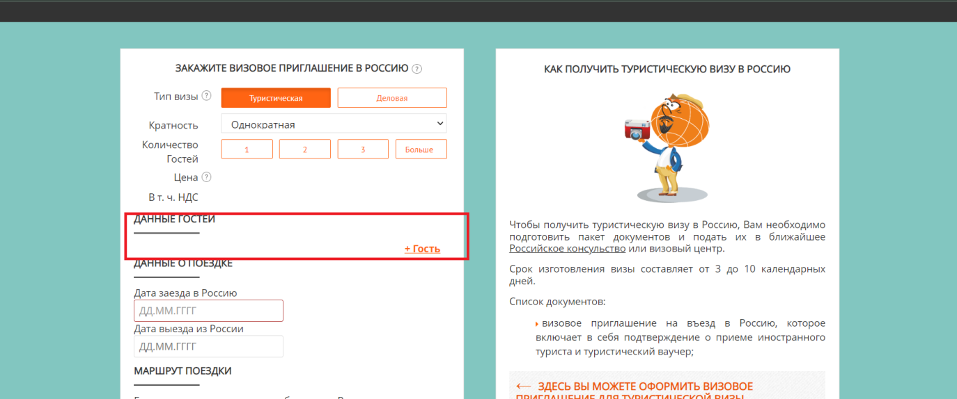
Описание: [Визовая поддержка][Визовое приглашение в Россию][Данные гостей][Пол] нет возможности выбрать пол гостя, пол не отображается в ваучере.
Предусловия: Пользователь зарегистрирован ранее и авторизован(agapov.artem.qa@mail.ru/123456Qa), раздел "Визовое приглашение в Россию" открыт
ID BUG 1.8.

Автор | Серьезность | Приоритет | Дата
Агапов Артем | Minor | Normal | 2022-06-05
Шаги воспроизведения:
1. Нажать на "+гость" в разделе "Данные гостей"
2. Просмотреть все наименования в подразделе "Данные гостей" на странице

Ожидаемый результат:
Есть возможность выбрать пол гостя. Пол высвечивается в ваучере.

Фактический результат:
Нет возможности выбрать пол гостя, пол не отображается в ваучере.

Bug связан с тем, что кнопка "+гость" не работает BUG ID 1.1.
Артефакты:

1.10.
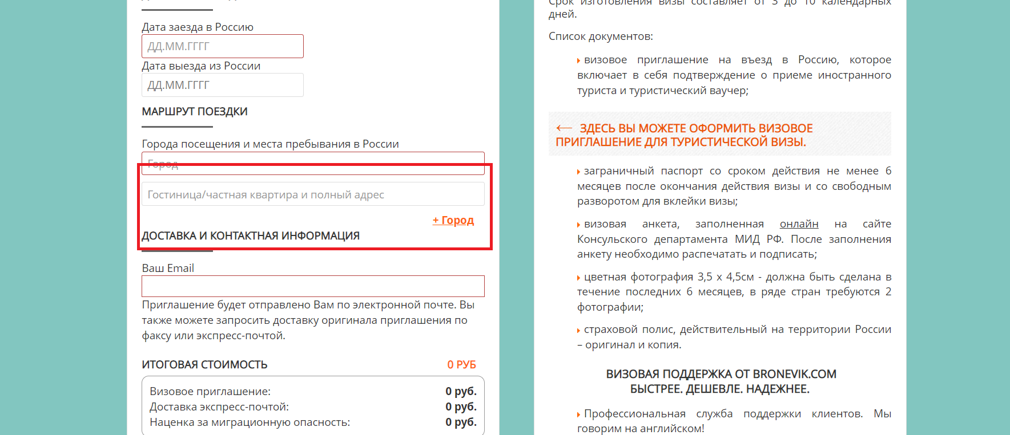
Описание: [Визовая поддержка][Визовое приглашение в Россию][Маршрут поездки][удалить город] нет возможности проверить ссылку
Предусловия: Пользователь зарегистрирован ранее и авторизован(agapov.artem.qa@mail.ru/123456Qa), раздел "Визовое приглашение в Россию" открыт
ID BUG 1.10.

Автор | Серьезность | Приоритет | Дата
Агапов Артем | Major | Normal | 2022-06-05
Шаги воспроизведения:
1. Нажать на "+город" в разделе "Маршрут поездки"

Ожидаемый результат:
Есть возможность Удалить город, нажав "удалить город " при добавлении нового города.

Фактический результат:
Нет возможности проверить ссылку, т.к. не работает кнопка "+Город"

Bug связан с тем, что кнопка "+город" не работает BUG ID 1.2.
Артефакты:

1.11.
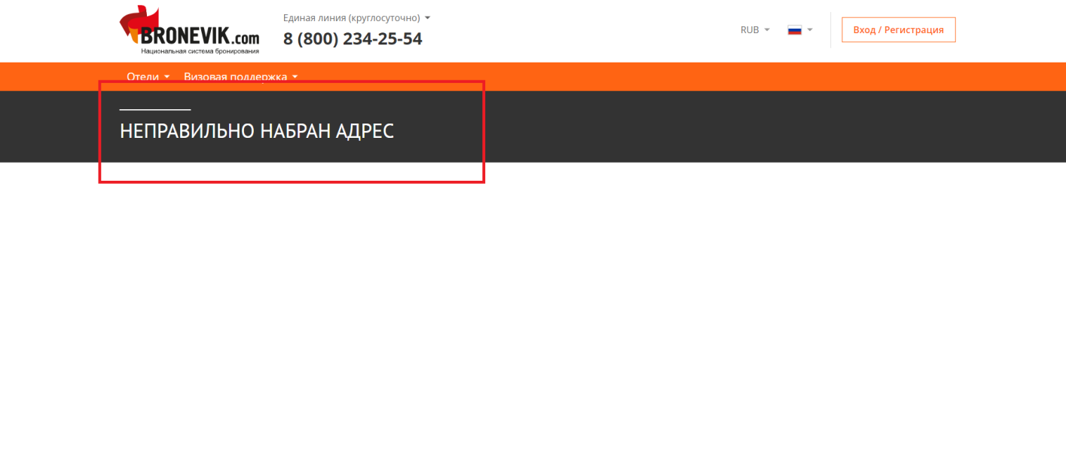
Описание: [Визовая поддержка][Визовое приглашение в Россию][Все что нужно для вашей поездки в одном месте][Трансферы]ссылка переводит на сраницу "Неправильно набран адрес" при нажатии на значок трансфера
Предусловия: Пользователь зарегистрирован ранее и авторизован(agapov.artem.qa@mail.ru/123456Qa), раздел "Визовое приглашение в Россию" открыт
ID BUG 1.11.

Автор | Серьезность | Приоритет | Дата
Агапов Артем | Minor | High | 2022-06-05
Шаги воспроизведения:
1. Нажать на "Трансферы" в разделе "Все что нужно для вашей поездки в одном месте", расположенном в правой части страницы

Ожидаемый результат:
Ссылка переносит на список транспортных средств, которые работают в выбранном городе

Фактический результат:
Ссылка переводит на сраницу "Неправильно набран адрес" при нажатии на значок трансфера

Bug связан с тем, что кнопка "+город" не работает BUG ID 1.2.
Артефакты:

1.12.
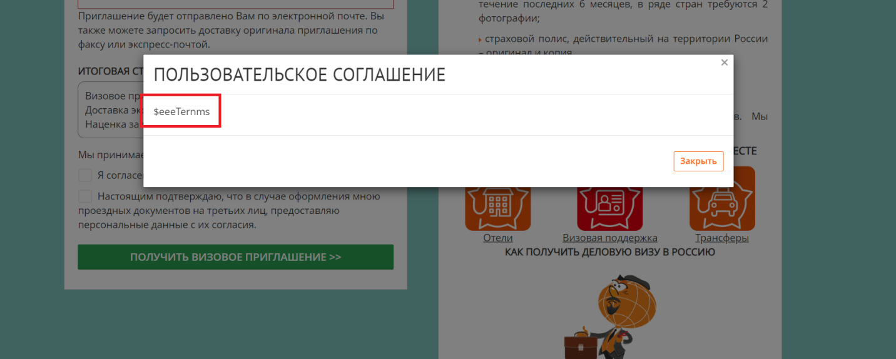
Описание: [Визовая поддержка][Визовое приглашение в Россию][Я согласен с условиями пользовательского соглашения]некорректно отображается "Пользовательское соглашение" при нажатии на ссылку
Предусловия: Пользователь зарегистрирован ранее и авторизован(agapov.artem.qa@mail.ru/123456Qa), раздел "Визовое приглашение в Россию" открыт
ID BUG 1.12.

Автор | Серьезность | Приоритет | Дата
Агапов Артем | Minor | Normal | 2022-06-05
Шаги воспроизведения:
1. Нажать на ссылку "Пользовательское соглашение", расположенную в нижней части страницы

Ожидаемый результат:
Корректно отображается "Пользовательское соглашение" при нажатии на ссылку

Фактический результат:
Некорректно отображается "Пользовательское соглашение" при нажатии на ссылку

Артефакты:

1.13.
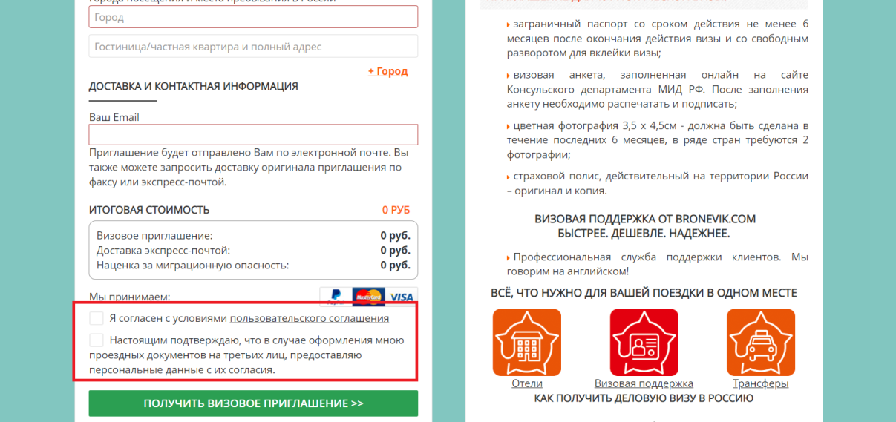
Описание: [Визовая поддержка][Визовое приглашение в Россию][Я согласен на обработку персональных данных]нет возможности дать согласие на обработку персональных данных пользователя
Предусловия: Пользователь зарегистрирован ранее и авторизован(agapov.artem.qa@mail.ru/123456Qa), раздел "Визовое приглашение в Россию" открыт
ID BUG 1.13.

Автор | Серьезность | Приоритет | Дата
Агапов Артем | Minor | High | 2022-06-05
Шаги воспроизведения:
1. Пролистать страницу до кнопки "Получить визовое приглашение"

Ожидаемый результат:
При заполнении на сайте пользовательских данных (Пр.: данные паспорта, номер телефона и т.д.) есть возможность дать согласие на обработку персональных данных.

Фактический результат:
При заполнении на сайте пользовательских данных (Пр.: данные паспорта, номер телефона и т.д.) нет возможности дать согласие на обработку персональных данных.

Bug связан с тем, что кнопка "+гость" не работает BUG ID 1.1.
Артефакты:

1.14.
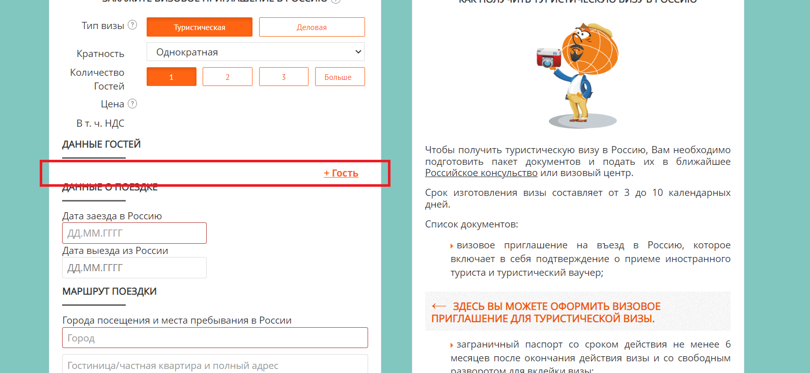
Описание: [Визовая поддержка][Визовое приглашение в Россию][Данные гостей][+гость] нет возможности проверить веб-формы с персональными данными гостя при добавлении гостя
Предусловия: Пользователь зарегистрирован ранее и авторизован(agapov.artem.qa@mail.ru/123456Qa), раздел "Визовое приглашение в Россию" открыт
ID BUG 1.14.

Автор | Серьезность | Приоритет | Дата
Агапов Артем | Critical | Ηigh | 2022-06-05
Шаги воспроизведения:
1. Нажать на "+гость" в разделе "Данные гостей"

Ожидаемый результат:
При добавлении нового гостя, как путем нажатия на ссылку "+гость", так и при нажатии на кнопку "1/2/3/Больше" в графе "Количество гостей" есть возможность заполнить персональные данные

Фактический результат:
При добавлении нового гостя, как путем нажатия на ссылку "+гость", так и при нажатии на кнопку "1/2/3/Больше" в графе "Количество гостей" нет возможность заполнить персональные данные такие как "Имя/Фамилия/Дата рождения/ Номер паспорта/Гражданство/Паспорт действителен до"

Bug связан с тем, что кнопка "+гость" не работает BUG ID 1.1.
Артефакты:

1.18.
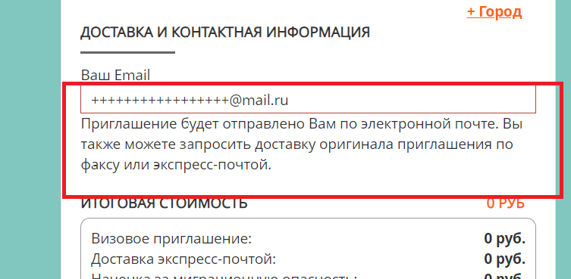
Описание: [Визовая поддержка][Визовое приглашение в Россию][Доставка и контактная информация]нет возможности запросить доставку оригинала приглашения по факсу
Предусловия: Пользователь зарегистрирован ранее и авторизован(agapov.artem.qa@mail.ru/123456Qa), раздел "Визовое приглашение в Россию" открыт
ID BUG 1.18.

Автор | Серьезность | Приоритет | Дата
Агапов Артем | Minor | High | 2022-06-05
Шаги воспроизведения:
1. Пролистать страницу до раздела "Доставка и контактная информация"

Ожидаемый результат:
Есть возможность запросить доставку оригинала приглашения по факсу, нажав на кнопку “Факс” и заполнив поле.

Фактический результат:
Нет возможности запросить доставку оригинала приглашения по факсу. Нет кнопки "Факс"

Артефакты:

1.19.
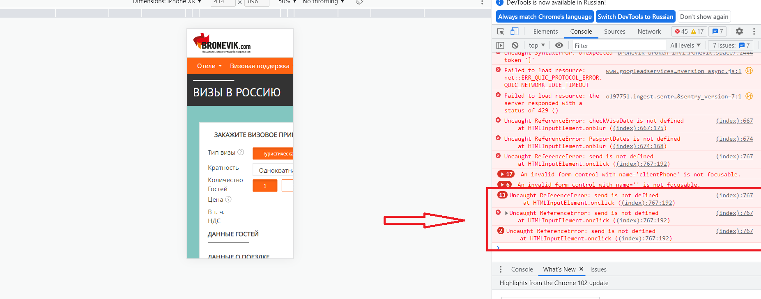
Описание: [Визовая поддержка][Визовое приглашение в Россию][DevTools][Console]есть ошибки HTML, CSS
Предусловия: Пользователь зарегистрирован ранее и авторизован(agapov.artem.qa@mail.ru/123456Qa), раздел "Визовое приглашение в Россию" открыт
ID BUG 1.19.

Автор | Серьезность | Приоритет | Дата
Агапов Артем | Major | Normal | 2022-06-05
Шаги воспроизведения:
1. Открыть DevTools (Fn+F12)
2. Зайти в раздел Console
3. Обнвить страницу

Ожидаемый результат:
Нет ошибок HTML, CSS в Console, есть только предупреждения

Фактический результат:
Есть ошибки HTML, CSS в Console и предупреждения

Артефакты:

1.20.
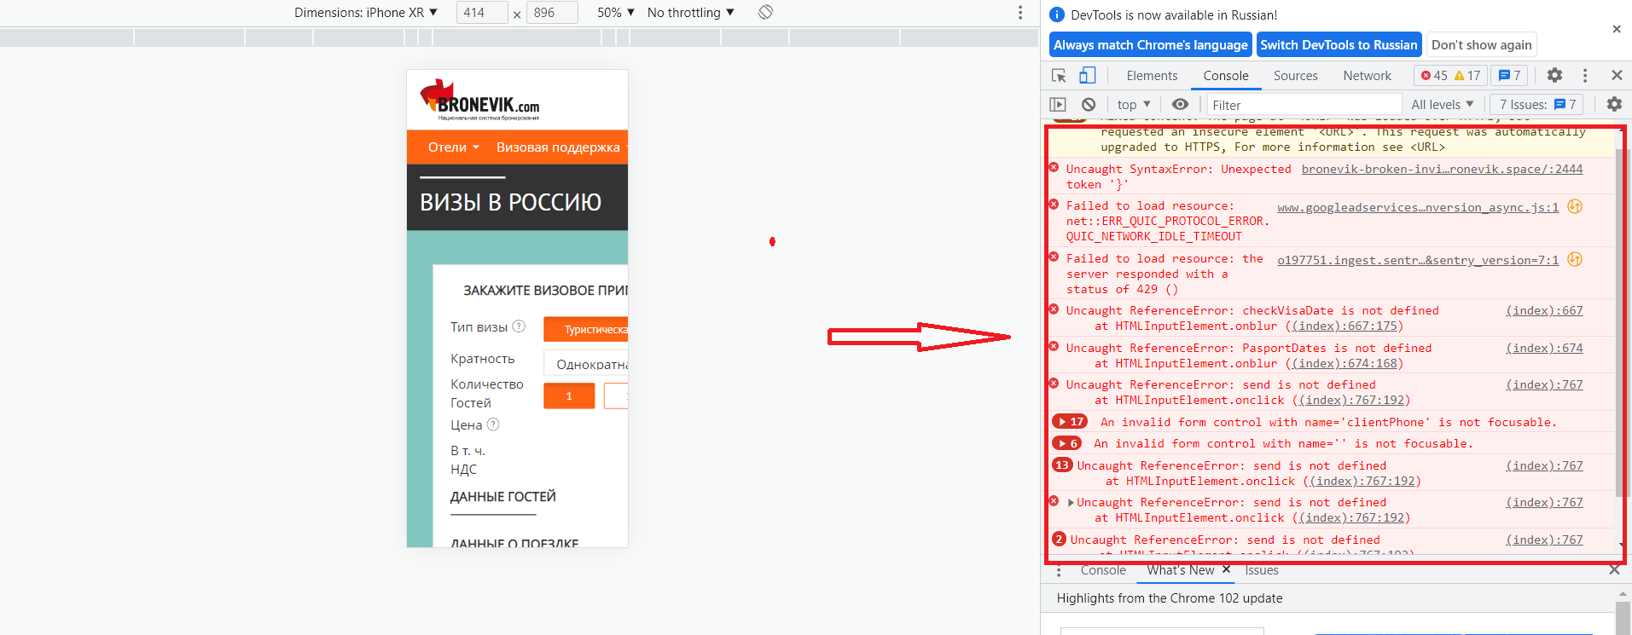
Описание: [Визовая поддержка][Визовое приглашение в Россию][DevTools][Console]есть ошибки в консоли
Предусловия: Пользователь зарегистрирован ранее и авторизован(agapov.artem.qa@mail.ru/123456Qa), раздел "Визовое приглашение в Россию" открыт
ID BUG 1.20.

Автор | Серьезность | Приоритет | Дата
Агапов Артем | Major | Normal | 2022-06-05
Шаги воспроизведения:
1. Открыть DevTools (Fn+F12)
2. Зайти в раздел Console
3. Обнвить страницу

Ожидаемый результат:
Нет ошибок в Console, есть только предупреждения

Фактический результат:
Есть ошибки в Console и предупреждения

Артефакты:

1.21.
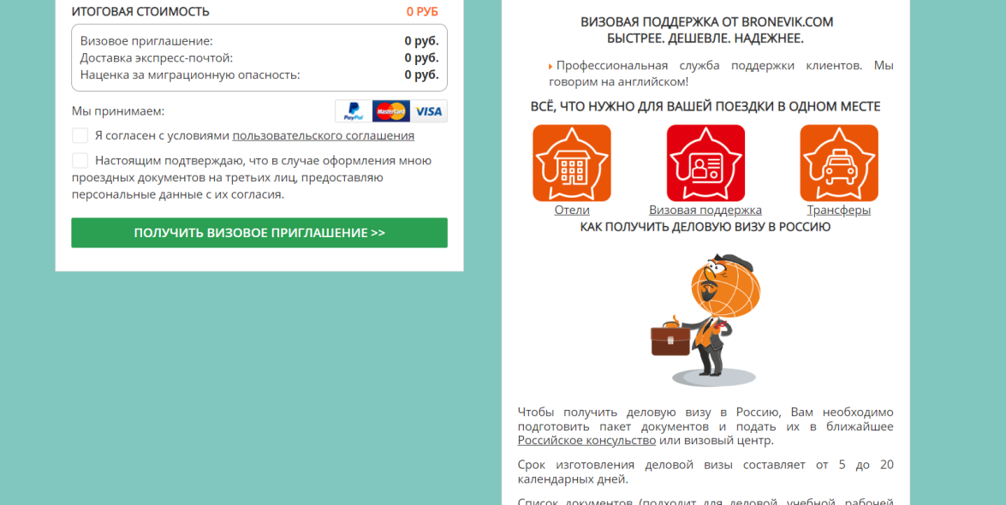
Описание: [Визовая поддержка][Визовое приглашение в Россию] информационное окно отображается некорректно
Предусловия: Пользователь зарегистрирован ранее и авторизован(agapov.artem.qa@mail.ru/123456Qa), раздел "Визовое приглашение в Россию" открыт
ID BUG 1.21.

Автор | Серьезность | Приоритет | Дата
Агапов Артем | Minor | High | 2022-06-05
Шаги воспроизведения:
1. Пролистать страницу до графы "КАК ПОЛУЧИТЬ ДЕЛОВУЮ ВИЗУ В РОССИЮ", расположенную в правой части страницы

Ожидаемый результат:
Корректно отображается информационное окно "КАК ПОЛУЧИТЬ ДЕЛОВУЮ ВИЗУ В РОССИЮ". Данное информационное окно высвечивается при смене типа визы с "Туристическая" на "Деловая"

Фактический результат:
Некорректно отображается информационное окно "КАК ПОЛУЧИТЬ ДЕЛОВУЮ ВИЗУ В РОССИЮ". Данное информационное окно высвечивается вне зависисмости от выбранного типа визы.

Артефакты:

1.22.
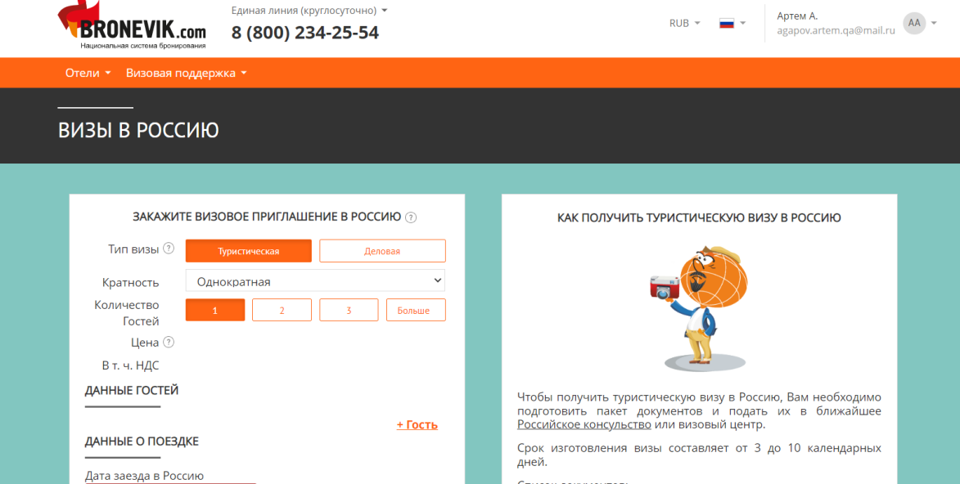
Описание: [Визовая поддержка][Визовое приглашение в Россию][Цена][Итоговая стоимость] не отображается стоимость визы при заполнении всех видимых полей ввода валидными данными
Предусловия: Пользователь зарегистрирован ранее и авторизован(agapov.artem.qa@mail.ru/123456Qa), раздел "Визовое приглашение в Россию" открыт
ID BUG 1.22.

Автор | Серьезность | Приоритет | Дата
Агапов Артем | Critical | High | 2022-06-05
Шаги воспроизведения:
1. Заполнить все видимые поля ввода валидными данными

Ожидаемый результат:
Стоимость визы отображается корректно и меняется в зависимости от типа визы, количества гостей, готовности визы в графе "Цена", расположенной в верхней части страницы, а также в разделе "Итоговая стоимость" в нижней части страницы.

Фактический результат:
Стоимость визы не отображается и не меняется в зависимости от типа визы, количества гостей, готовности визы в графе "Цена", расположенной в верхней части страницы, а также в разделе "Итоговая стоимость" в нижней части страницы.

Артефакты:

1.23.
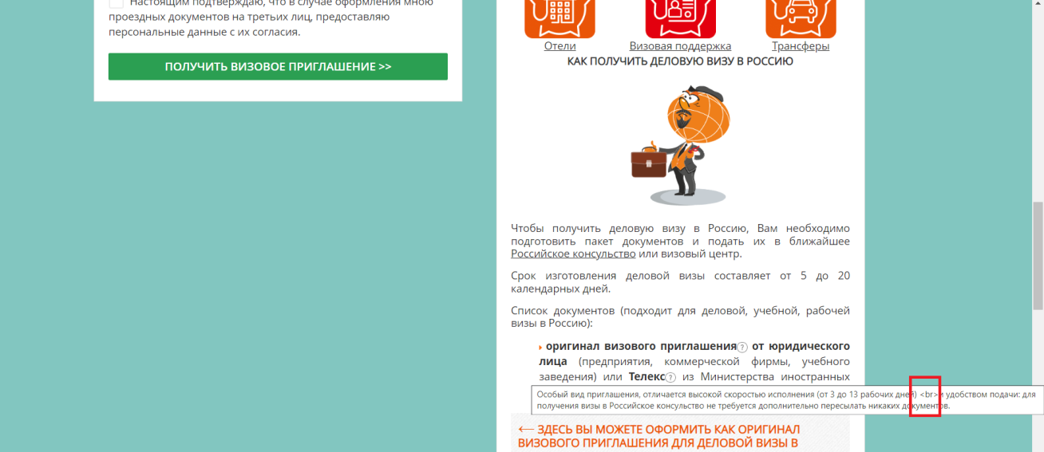
Описание: [Визовая поддержка][Визовое приглашение в Россию][Телекс][Оригинал визового приглашения] есть тег при просмотре текста подсказок
Предусловия: Пользователь зарегистрирован ранее и авторизован(agapov.artem.qa@mail.ru/123456Qa), раздел "Визовое приглашение в Россию" открыт
ID BUG 1.23.

Автор | Серьезность | Приоритет | Дата
Агапов Артем | Trivial | High | 2022-06-05
Шаги воспроизведения:
1. Пролистать страницу до информационного окна "КАК ПОЛУЧИТ ДЕЛОВУЮ ВИЗУ В РОССИЮ"
2. Навети курсор на иконку с изображением "?" - "Телекс" или "Оригинал визового соглашения"

Ожидаемый результат:
Текст в подсказках отображается корректно. Нет тегов.

Фактический результат:
Текст в подсказках отображается некорректно, есть тег -<br> .

Артефакты:

2.1.
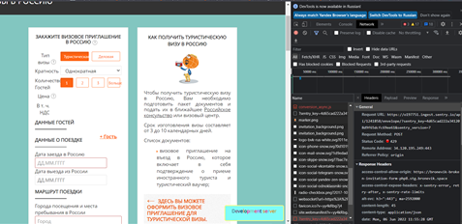
Описание: [Визовая поддержка][Визовое приглашение в Россию][DevTools][Console] 429 ошибка при загрузке страницы с очещенным кэш-хранилищем
Предусловия: Пользователь зарегистрирован ранее и авторизован(agapov.artem.qa@mail.ru/123456Qa), раздел "Визовое приглашение в Россию" открыт
ID BUG 2.1.

Автор | Серьезность | Приоритет | Дата
Агапов Артем | Minor | Normal | 2022-06-05
Шаги воспроизведения:
1. Очистить кэш-хранилище браузера
2. Зайти на страницу https://bronevik-broken-invitation-form-php8.stg.bronevik.space/ru/info/russian-visa-invitation/
3. Открыть DevTools (Fn+F12)
4. Открыть раздел "Console"

Ожидаемый результат:
Текст в подсказках отображается корректно. Нет тегов.

Фактический результат:
Текст в подсказках отображается некорректно, есть тег -<br> .

Артефакты:

